상품제안서
PGA 2단자동블랙우드핸들+170g죽사타올2P 세트 | 상품코드: F17102

 |  |  |  |  |  |  | 02-412-0044 | www.easy1.co.kr
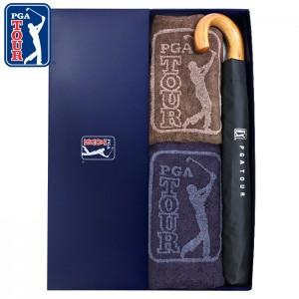

【상세/제작정보】 | 타올 자수인쇄 추가옵션(별도문의) 쇼핑백 추가옵션(별도문의)

【인쇄/포장옵션】 | 실크, 원단인쇄 / 포장지포장

【공급단가】 | 수량 | 100~ | 300~ | 500~ | 1,000~ | 3,000~
*VAT별도 | 단가 | 21,000원 | 20,650원 | 20,120원 | 19,770원 | 19,250원

【상품 URL】 | https://dev.easy1.co.kr:443/src/goods_detail.php?gdno=17102

